ACT
 |  | BANCO CENTRAL DE BOLIVIA
 |  | INFORMACIÓN SOBRE EL INTERÉS QUE SE PAGA POR UN PRÉSTAMO
 |  | 03 de mayo de 2017

 | TASAS ACTIVAS*
 | Entidades | MONEDA NACIONAL |  |  |  |  | MONEDA EXTRANJERA |  |  |  |  | UFV | MVDOL
 |  | Empresarial | PYME | Micro-crédito | Consumo | Vivienda | Empresarial | PYME | Micro-crédito | Consumo | Vivienda
 |  |  |  |  |  |  |  |  |  |  |  | Promedio | Promedio

 | BANCOS MULTIPLES

 | NACIONAL DE BOLIVIA | 6.60 | 6.80 | 11.30 | 11.94 | 6.67 | 0.00 | 0.00 | 0.00 | 0.00 | 0.00 | 0.00 | 0.00
 | MERCANTIL SANTA CRUZ | 5.74 | 8.06 | 13.53 | 14.36 | 8.09 | 6.07 | 0.00 | 13.85 | 0.00 | 0.00 | 0.00 | 0.00
 | CREDITO DE BOLIVIA | 5.88 | 6.56 | 14.91 | 17.56 | 7.08 | 0.00 | 0.00 | 0.00 | 0.00 | 0.00 | 0.00 | 0.00
 | BISA | 6.10 | 7.00 | 15.00 | 13.75 | 0.00 | 0.00 | 0.00 | 0.00 | 0.00 | 0.00 | 0.00 | 0.00
 | UNION | 4.24 | 6.48 | 12.90 | 16.10 | 6.72 | 0.00 | 0.00 | 0.00 | 0.00 | 0.00 | 0.00 | 0.00
 | ECONOMICO | 0.00 | 0.00 | 15.64 | 17.55 | 7.25 | 0.00 | 0.00 | 0.00 | 0.00 | 0.00 | 0.00 | 0.00
 | GANADERO | 5.06 | 6.93 | 0.00 | 0.00 | 8.17 | 0.00 | 0.00 | 0.00 | 0.00 | 0.00 | 0.00 | 0.00
 | NACIÓN ARGENTINA | 0.00 | 0.00 | 0.00 | 0.00 | 0.00 | 0.00 | 0.00 | 0.00 | 0.00 | 0.00 | 0.00 | 0.00
 | DO BRASIL | 0.00 | 0.00 | 0.00 | 0.00 | 0.00 | 0.00 | 0.00 | 0.00 | 0.00 | 0.00 | 0.00 | 0.00
 | FASSIL | 0.00 | 8.08 | 12.83 | 20.92 | 0.00 | 0.00 | 0.00 | 0.00 | 0.00 | 0.00 | 0.00 | 0.00

 | ENTIDADES ESPECIALIZADAS EN MICROFINANZAS

 | BANCOS MULTIPLES

 | SOLIDARIO | 0.00 | 0.00 | 15.89 | 27.49 | 21.66 | 0.00 | 0.00 | 0.00 | 0.00 | 0.00 | 0.00 | 0.00
 | FIE | 0.00 | 9.38 | 14.90 | 25.11 | 24.80 | 0.00 | 0.00 | 0.00 | 0.00 | 0.00 | 0.00 | 0.00
 | FORTALEZA | 0.00 | 6.55 | 13.46 | 15.21 | 7.70 | 0.00 | 0.00 | 0.00 | 0.00 | 0.00 | 0.00 | 0.00
 | PRODEM | 0.00 | 0.00 | 18.78 | 25.21 | 6.13 | 0.00 | 0.00 | 0.00 | 0.00 | 0.00 | 0.00 | 0.00

 | BANCOS PYME

 | DE LA COMUNIDAD | 0.00 | 0.00 | 0.00 | 0.00 | 0.00 | 0.00 | 0.00 | 0.00 | 0.00 | 0.00 | 0.00 | 0.00
 | ECO FUTURO | 0.00 | 0.00 | 17.00 | 30.01 | 0.00 | 0.00 | 0.00 | 0.00 | 0.00 | 0.00 | 0.00 | 0.00

 | ENTIDADES FINANCIERAS DE VIVIENDA

 | LA PRIMERA | 0.00 | 0.00 | 0.00 | 0.00 | 5.53 | 0.00 | 0.00 | 0.00 | 0.00 | 0.00 | 0.00 | 0.00
 | PROMOTORA | 0.00 | 0.00 | 0.00 | 0.00 | 0.00 | 0.00 | 0.00 | 0.00 | 0.00 | 0.00 | 0.00 | 0.00
 | PROGRESO | 0.00 | 0.00 | 12.15 | 0.00 | 8.87 | 0.00 | 0.00 | 0.00 | 0.00 | 0.00 | 0.00 | 0.00
 | LA PLATA | 0.00 | 0.00 | 0.00 | 0.00 | 0.00 | 0.00 | 0.00 | 0.00 | 0.00 | 0.00 | 0.00 | 0.00
 | POTOSI | 0.00 | 0.00 | 0.00 | 0.00 | 0.00 | 0.00 | 0.00 | 0.00 | 0.00 | 0.00 | 0.00 | 0.00
 | PAITITI | 0.00 | 0.00 | 0.00 | 0.00 | 0.00 | 0.00 | 0.00 | 0.00 | 0.00 | 0.00 | 0.00 | 0.00
 | PANDO | 0.00 | 0.00 | 0.00 | 0.00 | 0.00 | 0.00 | 0.00 | 0.00 | 0.00 | 0.00 | 0.00 | 0.00

 | COOPERATIVAS DE AHORRO Y CRÉDITO

 | JESUS NAZARENO | 0.00 | 0.00 | 12.98 | 22.66 | 0.00 | 0.00 | 0.00 | 9.92 | 0.00 | 0.00 | 0.00 | 0.00
 | SAN MARTIN | 0.00 | 0.00 | 12.13 | 24.01 | 0.00 | 0.00 | 0.00 | 0.00 | 0.00 | 0.00 | 0.00 | 0.00
 | FATIMA | 0.00 | 0.00 | 0.00 | 0.00 | 0.00 | 0.00 | 0.00 | 0.00 | 0.00 | 0.00 | 0.00 | 0.00
 | LA MERCED | 0.00 | 0.00 | 0.00 | 23.75 | 0.00 | 0.00 | 0.00 | 0.00 | 0.00 | 0.00 | 0.00 | 0.00
 | SAN PEDRO | 0.00 | 0.00 | 0.00 | 0.00 | 0.00 | 0.00 | 0.00 | 0.00 | 0.00 | 0.00 | 0.00 | 0.00
 | LOYOLA | 0.00 | 0.00 | 0.00 | 0.00 | 0.00 | 0.00 | 0.00 | 0.00 | 0.00 | 0.00 | 0.00 | 0.00
 | CAT. TARIJA | 0.00 | 0.00 | 0.00 | 20.48 | 0.00 | 0.00 | 0.00 | 0.00 | 0.00 | 0.00 | 0.00 | 0.00
 | SAN ANTONIO | 0.00 | 0.00 | 0.00 | 20.45 | 0.00 | 0.00 | 0.00 | 0.00 | 0.00 | 0.00 | 0.00 | 0.00
 | PIO X | 0.00 | 0.00 | 0.00 | 0.00 | 0.00 | 0.00 | 0.00 | 0.00 | 0.00 | 0.00 | 0.00 | 0.00
 | INCAHUASSI | 0.00 | 0.00 | 0.00 | 0.00 | 0.00 | 0.00 | 0.00 | 0.00 | 0.00 | 0.00 | 0.00 | 0.00
 | QUILLACOLLO | 0.00 | 0.00 | 11.72 | 0.00 | 0.00 | 0.00 | 0.00 | 0.00 | 0.00 | 0.00 | 0.00 | 0.00
 | S.J. PUNATA | 0.00 | 0.00 | 0.00 | 17.23 | 0.00 | 0.00 | 0.00 | 0.00 | 0.00 | 0.00 | 0.00 | 0.00
 | TRINIDAD | 0.00 | 0.00 | 0.00 | 0.00 | 0.00 | 0.00 | 0.00 | 0.00 | 0.00 | 0.00 | 0.00 | 0.00
 | COMARAPA | 0.00 | 0.00 | 11.83 | 0.00 | 0.00 | 0.00 | 0.00 | 0.00 | 0.00 | 0.00 | 0.00 | 0.00
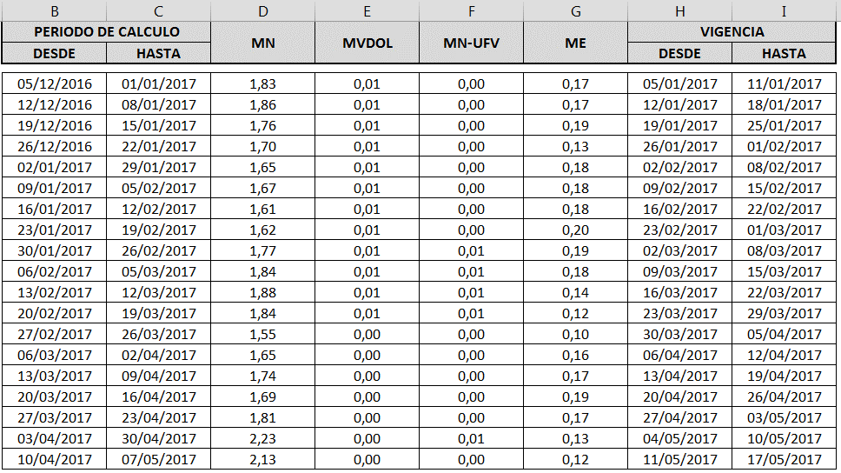
 | SAN ROQUE | 0.00 | 0.00 | 0.00 | 0.00 | 0.00 | 0.00 | 0.00 | 0.00 | 0.00 | 0.00 | 0.00 | 0.00
 | SAN MATEO | 0.00 | 0.00 | 13.40 | 0.00 | 0.00 | 0.00 | 0.00 | 0.00 | 0.00 | 0.00 | 0.00 | 0.00
 | CHOROLQUE | 0.00 | 0.00 | 0.00 | 20.10 | 0.00 | 0.00 | 0.00 | 0.00 | 0.00 | 0.00 | 0.00 | 0.00
 | M. F. GAINZA | 0.00 | 0.00 | 0.00 | 27.14 | 0.00 | 0.00 | 0.00 | 0.00 | 0.00 | 0.00 | 0.00 | 0.00
 | MADRE Y MAESTRA | 0.00 | 0.00 | 0.00 | 0.00 | 0.00 | 0.00 | 0.00 | 0.00 | 0.00 | 0.00 | 0.00 | 0.00
 | E. G. CHACO | 0.00 | 0.00 | 26.74 | 26.82 | 0.00 | 0.00 | 0.00 | 0.00 | 0.00 | 0.00 | 0.00 | 0.00
 | CAT. POTOSI | 0.00 | 0.00 | 0.00 | 21.94 | 0.00 | 0.00 | 0.00 | 0.00 | 0.00 | 0.00 | 0.00 | 0.00
 | ASUNCION | 0.00 | 0.00 | 0.00 | 16.08 | 0.00 | 0.00 | 0.00 | 0.00 | 0.00 | 0.00 | 0.00 | 0.00
 | S. J. BERMEJO | 0.00 | 0.00 | 0.00 | 16.99 | 0.00 | 0.00 | 0.00 | 0.00 | 0.00 | 0.00 | 0.00 | 0.00
 | MAG. RURAL | 0.00 | 0.00 | 0.00 | 18.39 | 0.00 | 0.00 | 0.00 | 0.00 | 0.00 | 0.00 | 0.00 | 0.00
 | SAN JOAQUIN | 0.00 | 0.00 | 22.67 | 24.36 | 12.13 | 0.00 | 0.00 | 0.00 | 0.00 | 0.00 | 0.00 | 0.00
 | S.C BORROMEO | 0.00 | 0.00 | 13.80 | 0.00 | 0.00 | 0.00 | 0.00 | 0.00 | 0.00 | 0.00 | 0.00 | 0.00
 | CACEF | 0.00 | 0.00 | 11.90 | 13.14 | 0.00 | 0.00 | 0.00 | 0.00 | 0.00 | 0.00 | 0.00 | 0.00
 | LA SAGRADA FAMILIA | 0.00 | 0.00 | 33.34 | 39.88 | 0.00 | 0.00 | 0.00 | 0.00 | 0.00 | 0.00 | 0.00 | 0.00
 | PROGRESO | 0.00 | 0.00 | 0.00 | 0.00 | 0.00 | 0.00 | 0.00 | 0.00 | 0.00 | 0.00 | 0.00 | 0.00
 | MAG. RURAL CHUQUISACA | 0.00 | 0.00 | 0.00 | 0.00 | 0.00 | 0.00 | 0.00 | 0.00 | 0.00 | 0.00 | 0.00 | 0.00

 | INSTITUCIONES FINANCIERAS DE DESARROLLO

 | IFD CIDRE | 0.00 | 7.12 | 18.88 | 0.00 | 0.00 | 0.00 | 13.96 | 0.00 | 0.00 | 0.00 | 0.00 | 0.00
 | IFD CRECER | 0.00 | 0.00 | 39.76 | 0.00 | 20.40 | 0.00 | 0.00 | 0.00 | 12.68 | 0.00 | 0.00 | 0.00
 | IFD DIACONIA | 0.00 | 0.00 | 29.41 | 26.82 | 25.67 | 0.00 | 0.00 | 0.00 | 0.00 | 0.00 | 0.00 | 0.00
 | IFD FONDECO | 0.00 | 0.00 | 31.84 | 23.55 | 0.00 | 0.00 | 0.00 | 0.00 | 0.00 | 0.00 | 0.00 | 0.00
 | IFD FUBODE | 0.00 | 0.00 | 37.58 | 0.00 | 0.00 | 0.00 | 0.00 | 0.00 | 0.00 | 0.00 | 0.00 | 0.00
 | IFD IDEPRO | 0.00 | 0.00 | 19.64 | 0.00 | 0.00 | 0.00 | 0.00 | 0.00 | 0.00 | 0.00 | 0.00 | 0.00
 | IFD IMPRO | 0.00 | 0.00 | 0.00 | 0.00 | 0.00 | 0.00 | 0.00 | 0.00 | 0.00 | 0.00 | 0.00 | 0.00

 | Tasas de interés de referencia vigentes del |  |  | 27/04/2017 al 03/05/2017 |  |  |  |  |  |  | Tasas interbancarias
 | MN |  | MVDOL |  | UFV |  | ME |  |  |  | Promedio ponderado | MN | ME
2016-09-23 | 1.81 |  | 0.00 |  | 0.00 |  | 0.17 |  |  |  |  | 2.98 | 2.02
 | Utilizada para el ajuste de las tasas de interés de operaciones pactadas a tasa variable
 | * Promedios ponderados por monto. Tasas efectivas, incluyen los cargos financieros que la entidad cobra al prestatario
 | Fuente : Reportes de las Entidades Financieras / Elaboración: Gerencia de Entidades Financieras - BCB

